処理フロー（ファイル出力画面_出力）
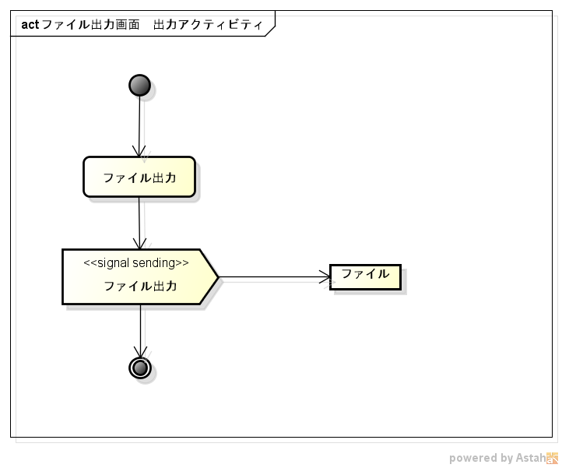
処理フロー | 画面名 | ファイル出力
 | 処理名 | 出力

